关系图
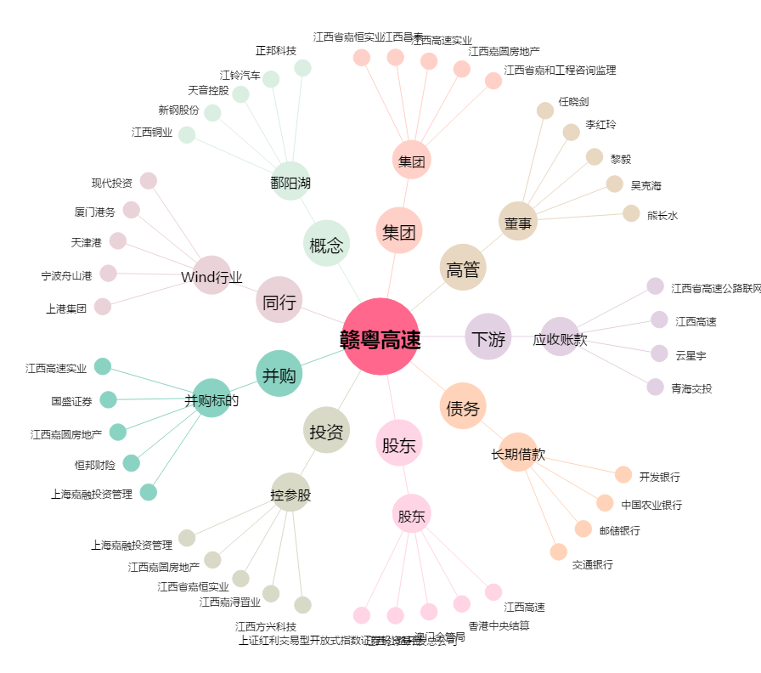
赣粤高速[600269.SH] - 关系概览图

